상품제안서
스피디 고속 무선충전 거치대 15W | 상품코드: S00221

 |  |  |  |  |  |  | 02-713-8555 | www.synergygift.co.kr
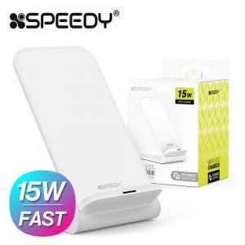 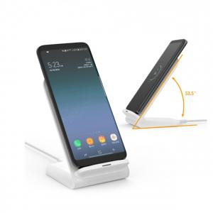

【상세/제작정보】 | QC충전을 넘어선 PD3.0 고속 충전!

【인쇄/포장옵션】 | 레이저 / 포장지포장

【공급단가】 | 수량 | 50~ | 100~ | 300~ | 1,000~ | 5,000~
*VAT별도 | 블랙 | 5,940원 | 5,580원 | 5,410원 | 5,140원 | 5,060원
 | 화이트 | 5,940원 | 5,580원 | 5,410원 | 5,140원 | 5,060원

【상품 URL】 | https://www.synergygift.co.kr:443/src/goods_detail.php?gdno=16279

